1
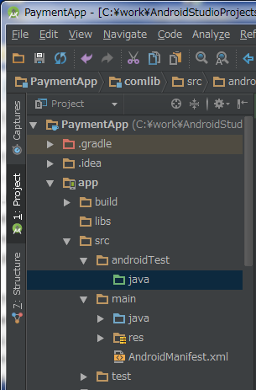
JUnit導入
1 | AndroidStudioのインストールを行います。ここでは割愛させていただきます。

2 | Junitを行いたいプロジェクトのインポート(File -> Open)を行います。
 | 図の赤枠配下をProjectに変更します。
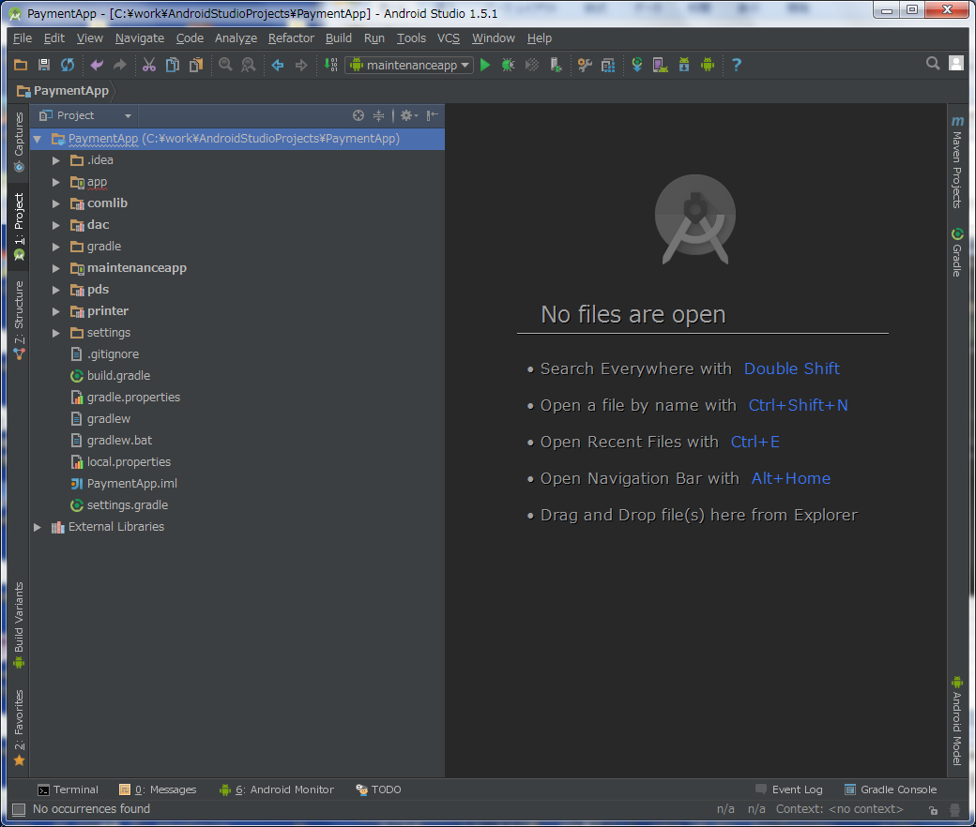

3 | mainファイルがあるsrc以下の、src -> androidTest -> java フォルダを開きます。
 | ここで、javaのフォルダの色が緑色になっていることを確認します。

2
テストケース＆スタブの作成

1 | src -> android -> java フォルダ直下にクラスファイルを作成します。
 | 今回は、ApplicationTestと名前を付けています。
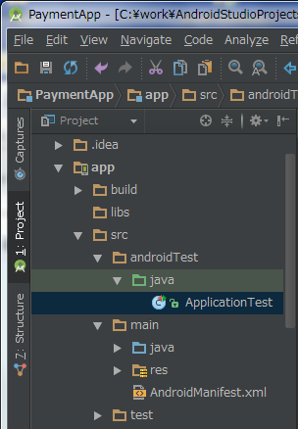

2 | AndroidTestCaseの内部を実装します。
 | ApplicationTestCaseを継承し、コンストラクタを作成します。
/**
* UnitTestを行うクラスです。
*/
public class ApplicationTest extends ApplicationTestCase<Application> {
/**
* コンストラクタです。
*/
public ApplicationTest() {
super(Application.class);
}
}

3 | テストを実装します。
 | 作成したテストには必ず@SmallTestをつけます。
 | あとでテストを実行した際に、こちらのアノテーションのついたものがテスト対象となります。
/**
* テストサンプルです。
*/
@SmallTest
public void test_Sample() {
// TODO テスト内容
}

4 | 作成できるテストの種類について記述します。

 | メソッド | 内容
 | assertEquals(arg1, arg2) | arg1とarg2が同じ値かどうか判別します。違う場合はFailure（失敗）になります。基本型、オブジェクト型の両方を判別できます。
 | assertEquals(msg, arg1, arg2) | arg1とarg2が同じ値かどうか判別します。値が違う場合はメッセージとしてmsgを表示します。
 | assertTrue(boolean) | 引数がtrueかどうか判別します。falseの場合はFailure（失敗）になります。
 | assertTrue(String, boolean) | 引数がtrueかどうか判別します。falseの場合はメッセージとしてStringの値を表示します。
 | assertFalse(boolean) | 引数がfalseかどうか判別します。trueの場合はFailure（失敗）になります。
 | assertFalse(String, boolean) | 引数がfalseかどうか判別します。trueの場合はメッセージとしてStringの値を表示します。
 | assertNotNull(Object) | 引数がNullでないか判別します。Nullだった場合はFailure（失敗）になります。
 | assertNotNull(String, Object) | 引数がNullでないか判別します。Nullだった場合はメッセージとしてStringの値を表示します。
 | assertNull(Object) | 引数がNullかどうか判別します。Nullでなかった場合はFailure（失敗）になります。
 | assertNull(String, Object) | 引数がNullかどうか判別します。Nullでなかった場合はメッセージとしてStringの値を表示します。
 | assertSame(Object1, Object2) | Object1とObject2が同じオブジェクトを参照しているかどうか判別します。同じオブジェクトでなかった場合はFailure（失敗）になります。
 | assertSame(String, Object1, Object2) | Object1とObject2が同じオブジェクトを参照しているかどうか判別します。同じオブジェクトでなかった場合はメッセージとしてStringの値を表示します。
 | assertNotSame(Object1, Object2) | Object1とObject2が同じオブジェクトを参照していないかどうか判別します。同じオブジェクトだった場合はFailure（失敗）になります。
 | assertNotSame(String, Object1, Object2) | Object1とObject2が同じオブジェクトを参照していないかどうか判別します。同じオブジェクトだった場合はメッセージとしてStringの値を表示します。
 | fail( ) | 強制的にFailure（失敗）になります。
 | fail(String) | 強制的にFailure（失敗）になります。Failure（失敗）だった場合は、メッセージとしてStringの値を表示します。

参考
1 | Android 向け 単体テスト UnitTest（JUnit） を作成する
 | http://uguisu.skr.jp/Windows/android_junit.html

3
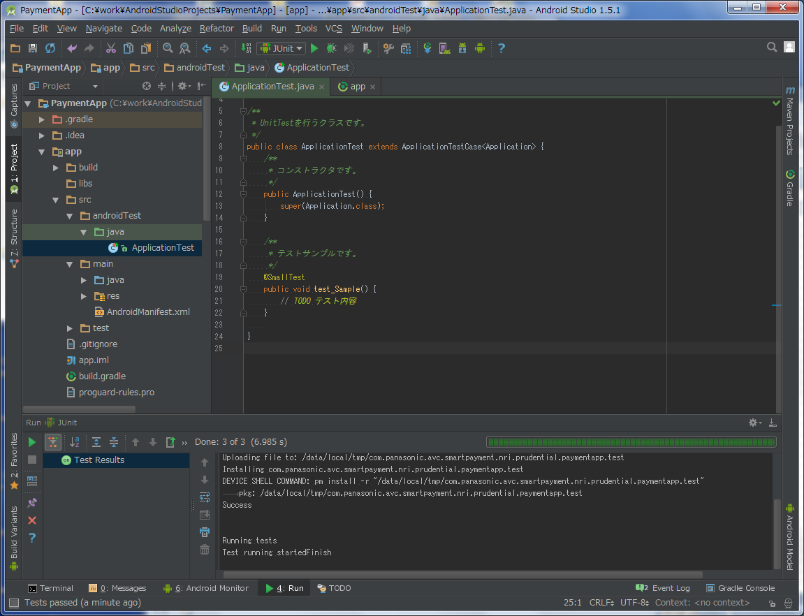
テストの実行

1 | テストの実行環境を作成します。
 | プルダウンメニューをクリックし、EditConfigurations… を選択します。

2 | 「＋」ボタンを押下し、Android Testsを選択します。
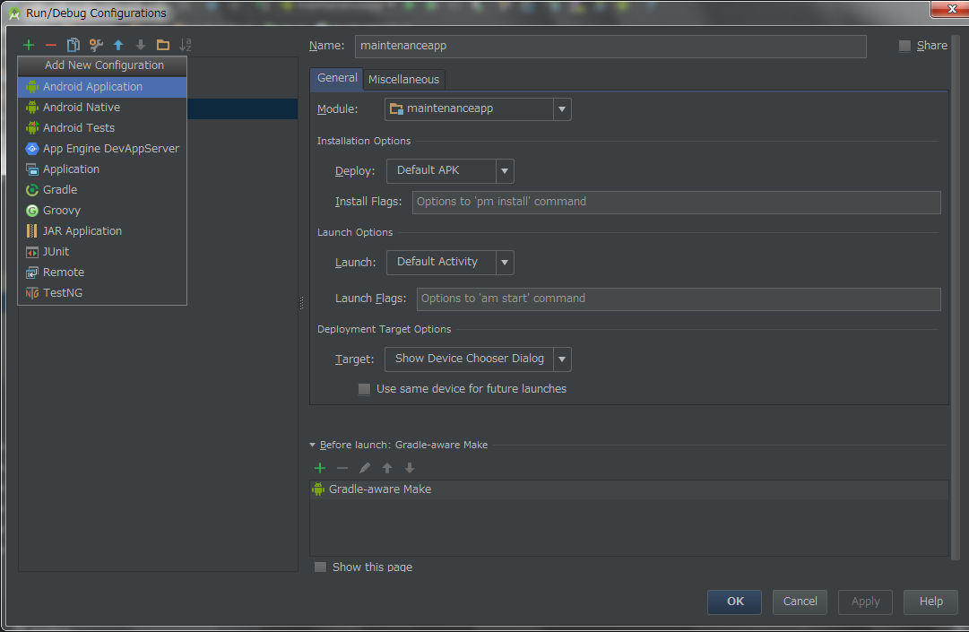

3 | Android Test配下の新しく作成されたメニューをクリックし、表示名を設定します。ここではJunitにしています。
 | 次に、Module:部分をappに変更し、TargetをUSB Deviceに変更します。
 | 最後に、下部分のOKを選択し完了です。
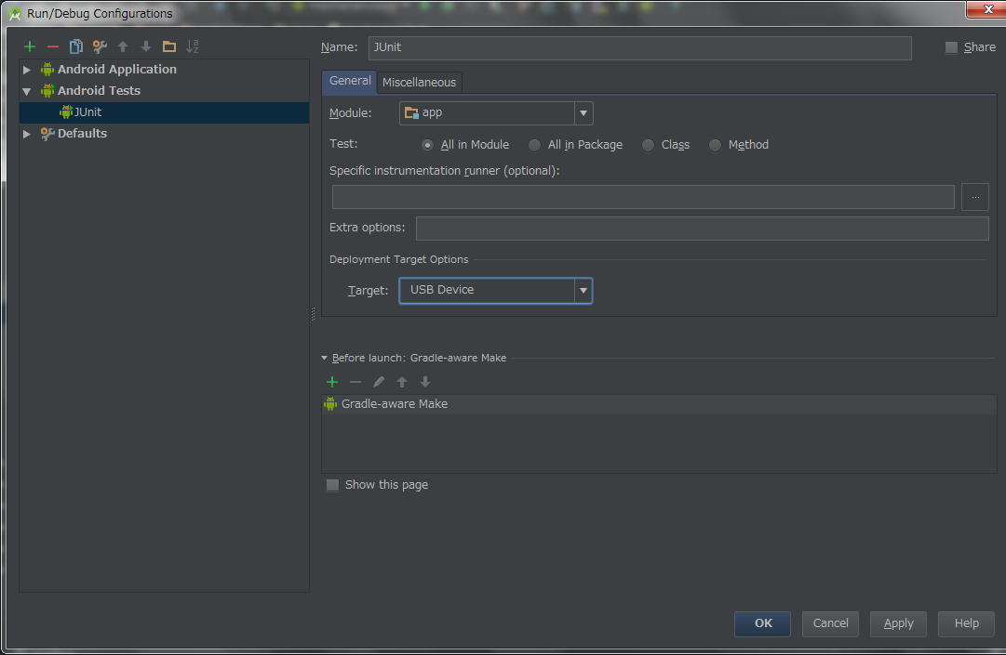

4 | 次に、gradleの設定を行います。
 | 編集したAndroidTestのsrcフォルダと同じフォルダ下にある、build.gradleを選択します。
 | build時の設定を追加記入します。
 | （今回の例は、ps152の場合の例になります。また、keystoreファイルが必要になります。）
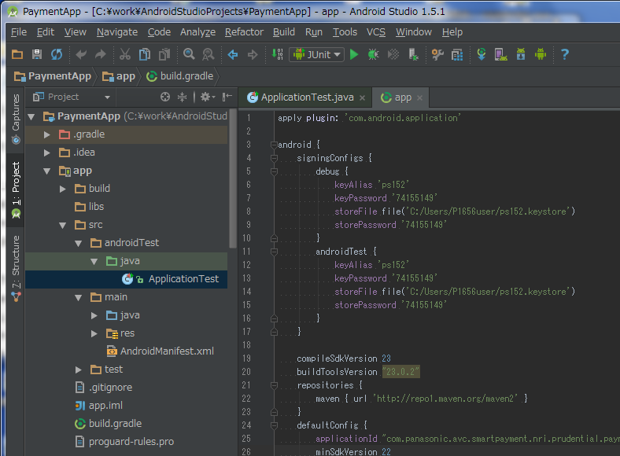

5 | UsbにPS152を接続し、
 | Usbを認識していることを確認します。

6 | それでは、テストの実行を行います。
 | メニューの"Run"ボタンをクリックします。
Running tests
Test running startedFinish

 | とコンソールに表示されれば、成功です。

4
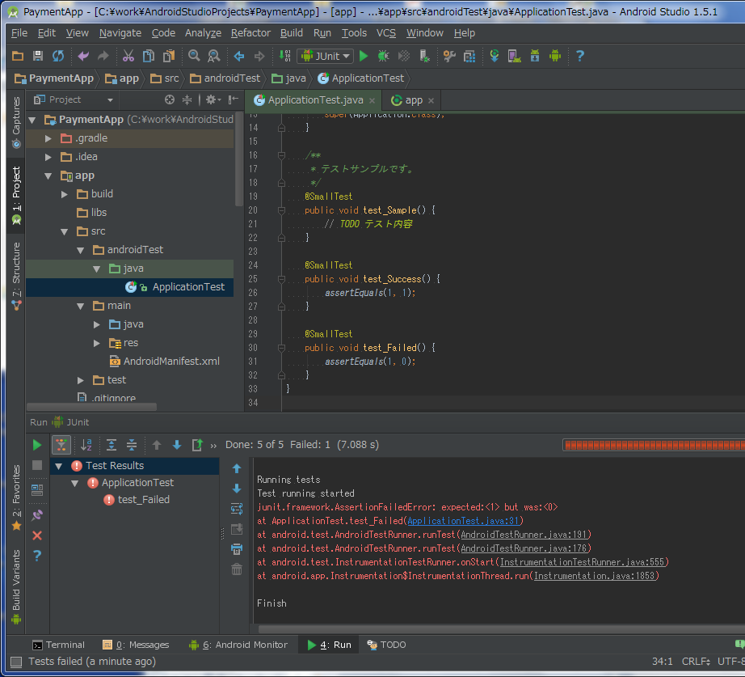
テスト結果レポートの出力

1 | 実際に、成功するテストを記述し、テストを行います。
 | 成功するため、表示出力は先ほどと変わりません。

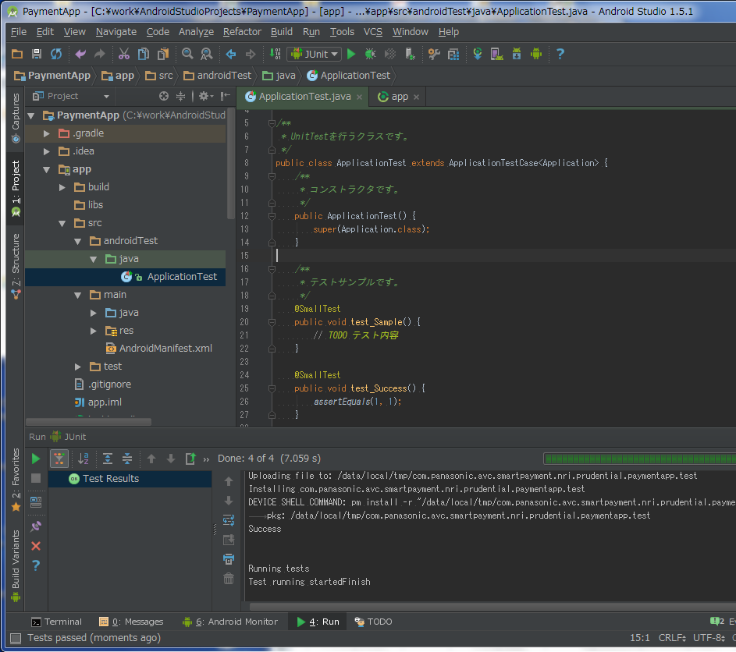

2 | また、失敗するテストを記述し、テストを行います。
 | テストが失敗すると、AssertionFailedErrorが発生しています。
 | 今回のエラーは、「期待値(expected)1に対し、実際のテスト結果の値(but was)が0であったため失敗した」ということを示しています。
 | さらに、コンソール部分で失敗したテストの行が記されます。
 | 今回は、ApplicationTest.javaクラスのtestFailedメソッドの31行目のテストが失敗したと表示されていますので、期待通りです。

